Agosto 2023
 |  |  | 25 de octubre de 2023

DATOS SOBRE HIPOTECAS CONSTITUIDAS SOBRE VIVIENDAS. AGOSTO 2023
En Agosto de 2023, el número de hipotecas sobre viviendas en la provincia de Sevilla es de 1.421, un 10,1% menos que en el mismo mes del año anterior, y un 5,9% más que en el mes anterior

En julio de 2023, el número de hipotecas sobre viviendas constituidas en la provincia de Sevilla se sitúa en 1.342, lo que supone un descenso del -1,8% respecto al año anterior. Disminuyen también en Andalucía (-12,8%), y en España (-18,8%).

Con respecto al mes anterior, el número de hipotecas sobre viviendas disminuye en la provincia de Sevilla (-10,1%). Disminuyen también en Andalucía (-15,8%), y en España (-12,7%).

El importe medio de la hipoteca sobre vivienda en la provincia de Sevilla en julio de 2023 es de 122.570 euros, cifra inferior a la media regional de 132.380 euros, y a la nacional de 143.412 euros.

 | Hipotecas constituidas sobre Viviendas y Capital
 |  | Número | Capital (Euros)
 | Sevilla | 1,421 | 166,927
 | Andalucía | 6,046 | 788,926
 | España | 28,344 | 3,916,326

 | Importe medio. Tasas intermensuales e interanuales
 |  | Tasas intermensuales | Tasas interanuales
 | Sevilla | -4.2% | -1.2%
 | Andalucía | -1.4% | 4.7%
 | España | -3.7% | -4.6%

Nº de Hipotecas sobre Viviendas de la Provincia de Sevilla
Ene | 1,789
Feb | 1,574
Mar | 2,137
Abr | 1,582
May | 1,666
Jun | 1,988
Jul | 1,366
Ago | 1,581
Sep | 1,607
Oct | 1,996
Nov | 1,887
Dic | 1,581
Ene | 2,027
Feb | 1,626
Mar | 1,672
Abr | 1,277
May | 1,772
Jun | 1,492
Jul | 1,342
Ago | 1,421

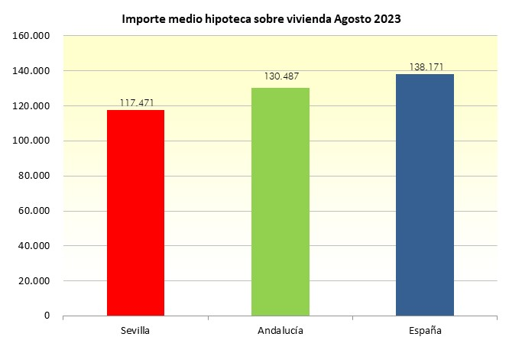

 |  | Fuente: Instituto Nacional de Estadística

